usecase
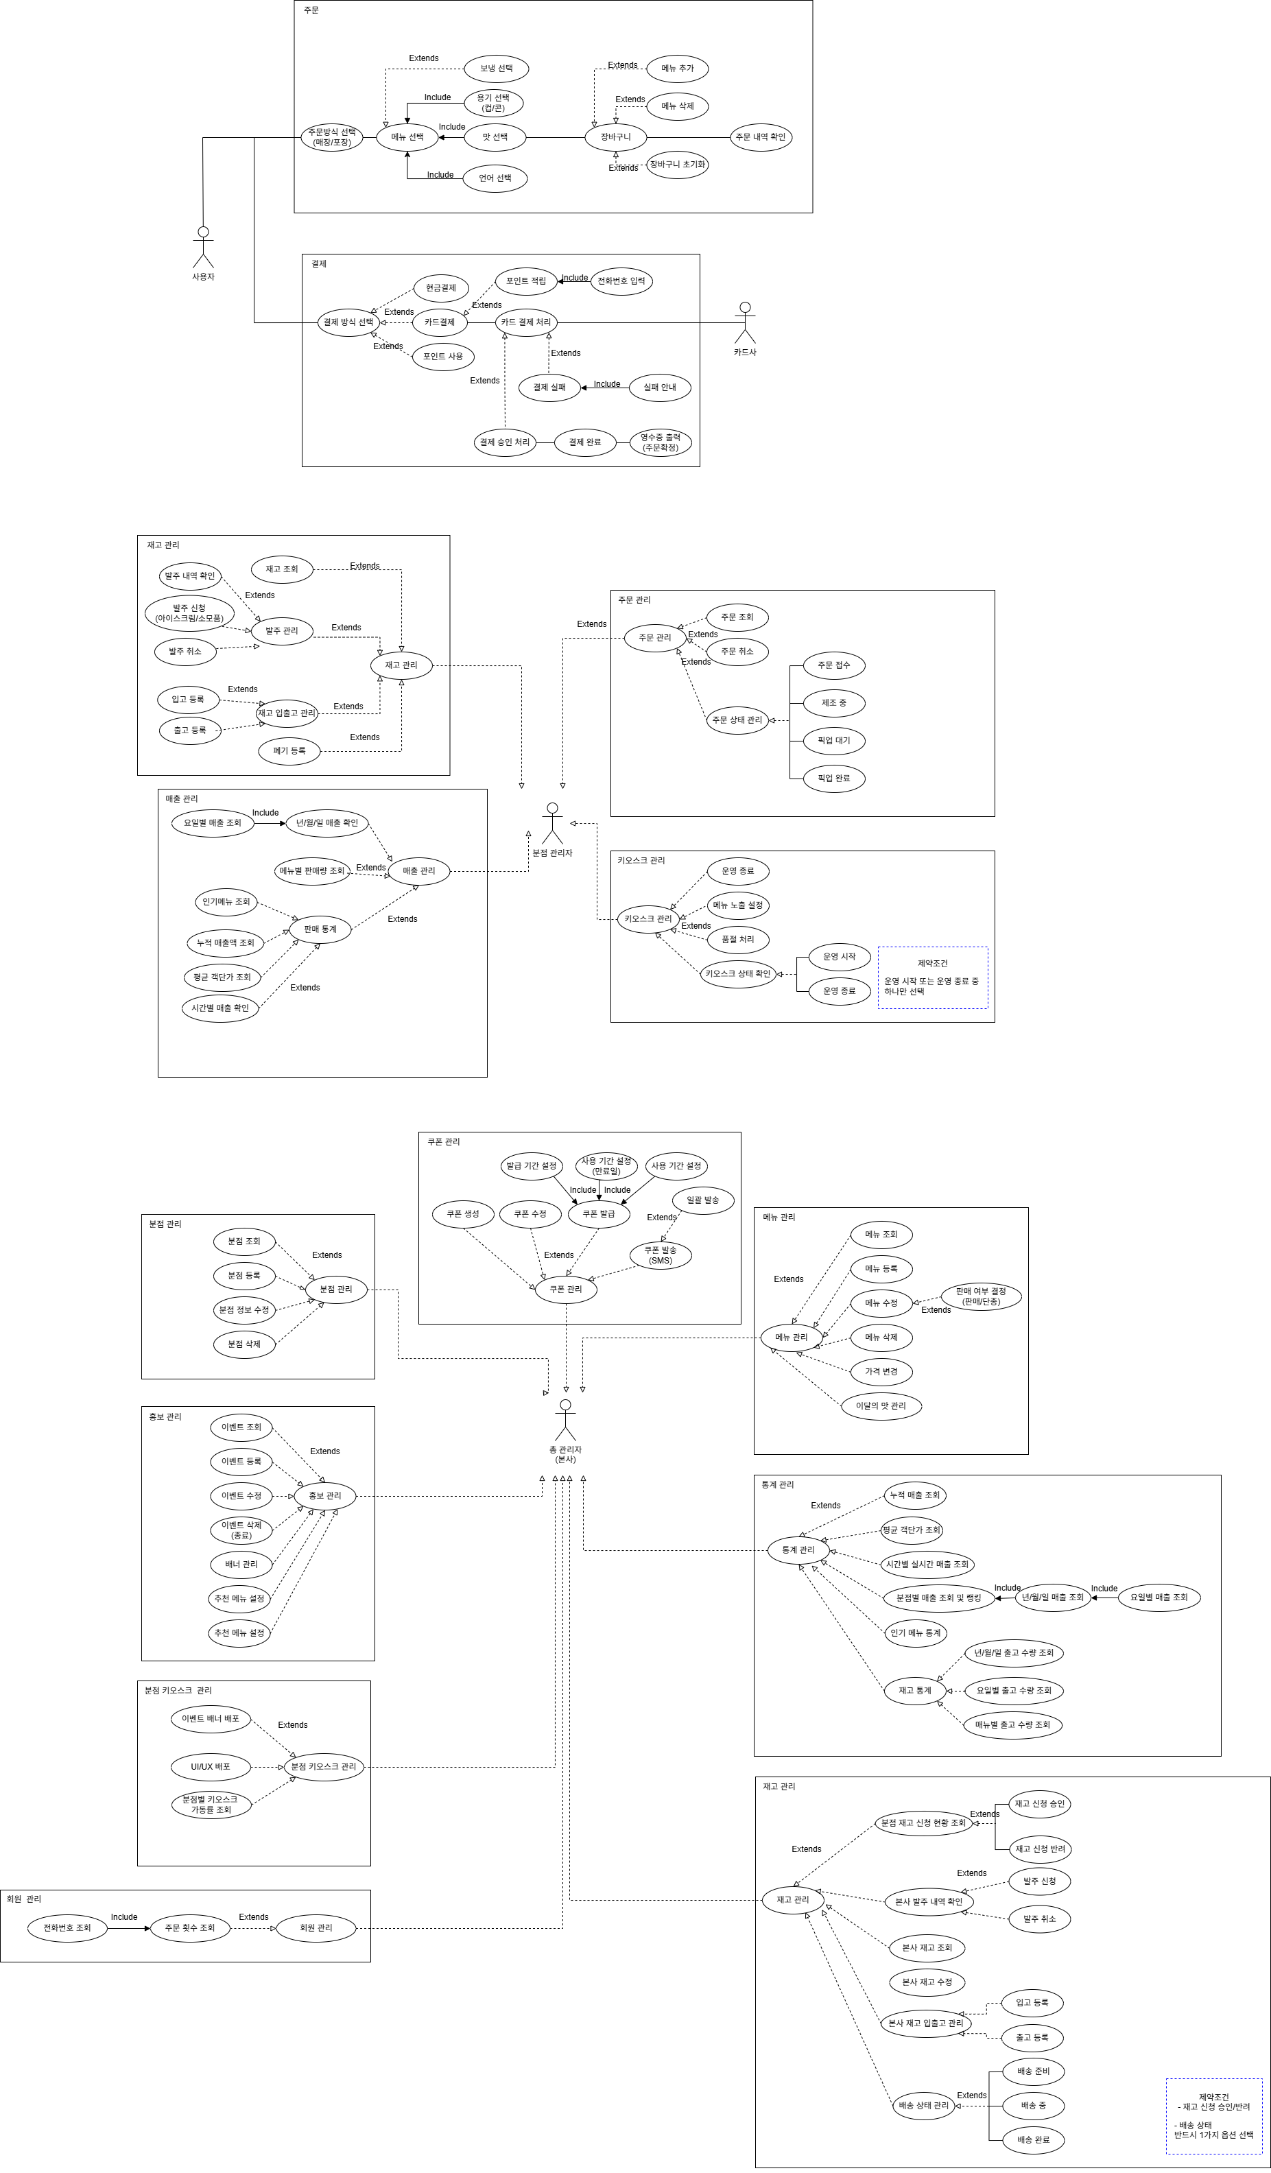

classDiagram
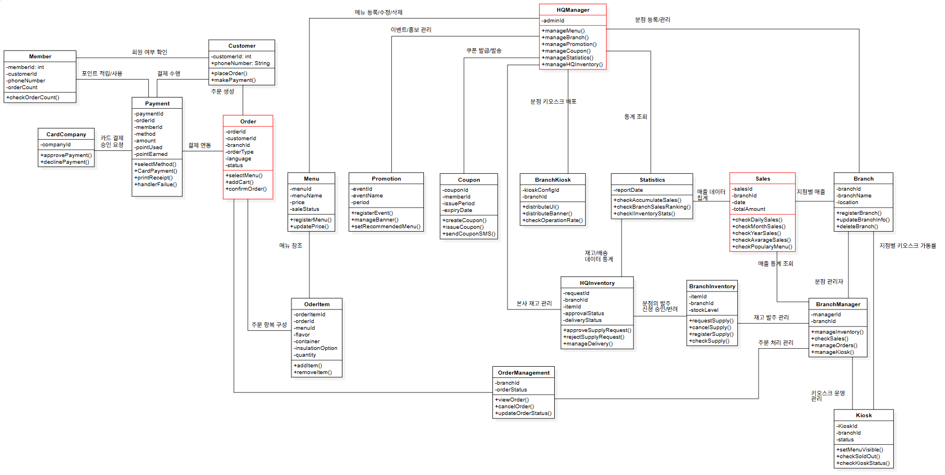
설명
1. 고객 및 주문/결제 도메인 (Customer & Order)
Customer (비회원/고객 일반)
속성: -customerId (고객 고유 ID), +phoneNumber (연락처)
메소드: +placeOrder() (주문하기), +makePayment() (결제 진행)

Member (회원)
속성: -memberId (회원 고유 ID), -customerId (고객 ID 외래키), -phoneNumber (연락처), -orderCount (누적 주문 횟수)
메소드: +checkOrderCount() (주문 횟수 조회)

Order (주문 - 핵심 클래스)
속성: -orderId (주문 번호), -customerId (고객 ID), -branchId (지점 ID), -orderType (주문 유형: 매장/포장 등), -language (언어 설정), -status (주문 상태)
메소드: +selectMenu() (메뉴 선택), +addCart() (장바구니 담기), +confirmOrder() (주문 확정)

OrderItem (주문 상세 항목)
속성: -orderItemId (상세 항목 ID), -orderId (주문 번호), -menuId (메뉴 ID), -flavor (맛 옵션), -container (용기 옵션), -insulationOption (보온/보냉 옵션), -quantity (수량)
메소드: +addItem() (항목 추가), +removeItem() (항목 삭제)

Payment (결제)
속성: -paymentId (결제 ID), -orderId (주문 번호), -memberId (회원 ID), -method (결제 수단), -amount (결제 금액), -pointUsed (사용 포인트), -pointEarned (적립 포인트)
메소드: +selectMethod() (결제 수단 선택), +CardPayment() (카드 결제 처리), +printReceipt() (영수증 출력), +handlerFailure() (결제 실패 처리)

CardCompany (카드사 연동)
속성: -companyId (카드사 ID)
메소드: +approvePayment() (결제 승인), +declinePayment() (결제 거절)

2. 본사 관리 및 마케팅 도메인 (HQ & Marketing)
HQManager (본사 관리자 - 핵심 클래스)
속성: -adminId (관리자 ID)
메소드: +manageMenu() (메뉴 관리), +manageBranch() (지점 관리), +managePromotion() (프로모션 관리), +manageCoupon() (쿠폰 관리), +manageStatistics() (통계 관리), +manageHQInventory() (본사 재고 관리)

Menu (메뉴)
속성: -menuId (메뉴 ID), -menuName (메뉴명), -price (가격), -saleStatus (판매 상태: 품절 여부 등)
메소드: +registerMenu() (신규 메뉴 등록), +updatePrice() (가격 수정)

Promotion (이벤트/홍보)
속성: -eventId (이벤트 ID), -eventName (이벤트명), -period (진행 기간)
메소드: +registerEvent() (이벤트 등록), +manageBanner() (배너 관리), +setRecommendedMenu() (추천 메뉴 설정)

Coupon (쿠폰)
속성: -couponId (쿠폰 ID), -memberId (회원 ID), -issuePeriod (발급 기간), -expiryDate (만료일)
메소드: +createCoupon() (쿠폰 생성), +issueCoupon() (쿠폰 발급), +sendCouponSMS() (쿠폰 안내 SMS 발송)

BranchKiosk (본사의 분점 키오스크 배포 관리)
속성: -kioskConfigId (키오스크 설정 ID), -branchId (대상 지점 ID)
메소드: +distributeUi() (UI 업데이트 배포), +distributeBanner() (배너 이미지 배포), +checkOperationRate() (가동률 확인)

3. 통계 및 매출 도메인 (Statistics & Sales)
Statistics (통계 종합)
속성: -reportDate (보고서 기준일)
메소드: +checkAccumulatedSales() (누적 매출 조회), +checkBranchSalesRanking() (지점별 매출 순위 조회), +checkInventoryStats() (재고 통계 조회)

Sales (매출 상세 - 핵심 클래스)
속성: -salesId (매출 ID), -branchId (지점 ID), -date (매출 일자), -totalAmount (총액)
메소드: +checkDailySales() (일간 매출), +checkMonthSales() (월간 매출), +checkYearSales() (연간 매출), +checkAverageSales() (평균 매출), +checkPopularMenu() (인기 메뉴 조회)

4. 지점 관리 도메인 (Branch Management)
BranchManager (지점 관리자/점주)
속성: -managerId (점주 ID), -branchId (담당 지점 ID)
메소드: +manageInventory() (지점 재고 관리), +checkSales() (매출 확인), +manageOrders() (주문 관리), +manageKiosk() (매장 키오스크 관리)

Branch (지점 정보)
속성: -branchId (지점 ID), -branchName (지점명), -location (위치/주소)
메소드: +registerBranch() (지점 등록), +updateBranchInfo() (지점 정보 수정), +deleteBranch() (지점 삭제/폐점)

Kiosk (개별 키오스크 기기)
속성: -kioskId (기기 고유 ID), -branchId (소속 지점 ID), -status (기기 상태: 정상, 고장 등)
메소드: +setMenuVisible() (메뉴 노출 여부 설정), +checkSoldOut() (품절 상태 연동), +checkKioskStatus() (기기 상태 점검)

OrderManagement (지점의 주문 처리 관리)
속성: -branchId (지점 ID), -orderStatus (주문 처리 상태: 접수, 조리중, 완료)
메소드: +viewOrder() (주문 내역 조회), +cancelOrder() (주문 취소), +updateOrderStatus() (주문 상태 업데이트)

5. 재고 및 발주 도메인 (Inventory & Supply)
BranchInventory (지점 재고)
속성: -itemId (물품 ID), -branchId (지점 ID), -stockLevel (현재 재고량)
메소드: +requestSupply() (본사에 발주 요청), +cancelSupply() (발주 취소), +registerSupply() (입고 등록), +checkSupply() (재고 확인)

HQInventory (본사 물류/재고)
속성: -requestId (발주 요청 ID), -branchId (요청 지점 ID), -itemId (물품 ID), -approvalStatus (승인 상태), -deliveryStatus (배송 상태)
메소드: +approveSupplyRequest() (지점 발주 승인), +rejectSupplyRequest() (발주 반려), +manageDelivery() (배송 처리 관리)

ERD
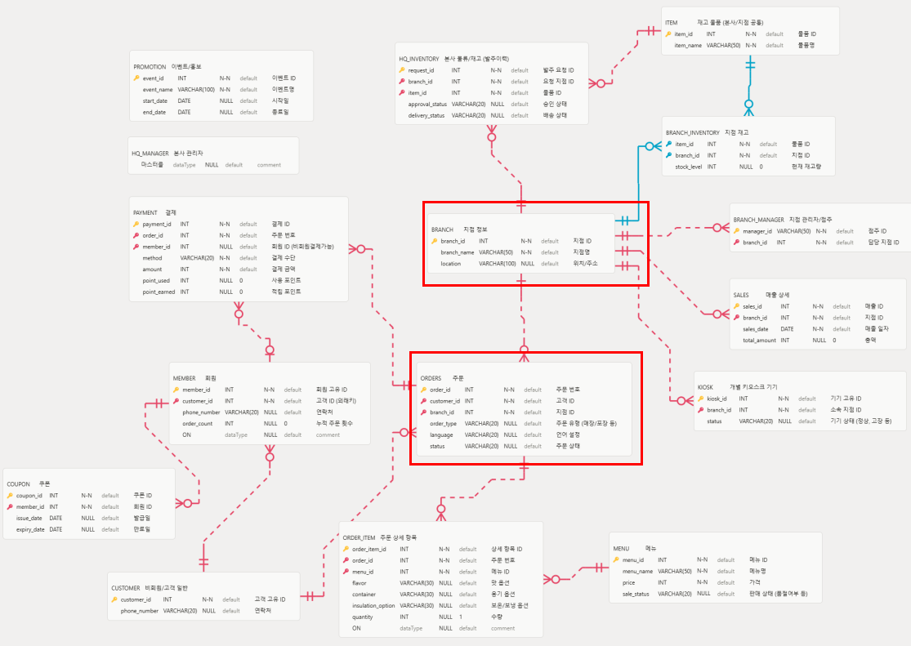
-- ==========================================
-- 1. 마스터 테이블 (독립적인 최상위 엔티티)
-- ==========================================

CREATE TABLE CUSTOMER (
customer_id INT NOT NULL AUTO_INCREMENT COMMENT '고객 고유 ID',
phone_number VARCHAR(20) COMMENT '연락처',
PRIMARY KEY (customer_id)
) COMMENT '비회원/고객 일반';

CREATE TABLE BRANCH (
branch_id INT NOT NULL AUTO_INCREMENT COMMENT '지점 ID',
branch_name VARCHAR(50) NOT NULL COMMENT '지점명',
location VARCHAR(100) COMMENT '위치/주소',
PRIMARY KEY (branch_id)
) COMMENT '지점 정보';

CREATE TABLE MENU (
menu_id INT NOT NULL AUTO_INCREMENT COMMENT '메뉴 ID',
menu_name VARCHAR(50) NOT NULL COMMENT '메뉴명',
price INT NOT NULL COMMENT '가격',
sale_status VARCHAR(20) COMMENT '판매 상태 (품절여부 등)',
PRIMARY KEY (menu_id)
) COMMENT '메뉴';

CREATE TABLE ITEM (
item_id INT NOT NULL AUTO_INCREMENT COMMENT '물품 ID',
item_name VARCHAR(50) NOT NULL COMMENT '물품명',
PRIMARY KEY (item_id)
) COMMENT '재고 물품 (본사/지점 공통)';

CREATE TABLE PROMOTION (
event_id INT NOT NULL AUTO_INCREMENT COMMENT '이벤트 ID',
event_name VARCHAR(100) NOT NULL COMMENT '이벤트명',
start_date DATE COMMENT '시작일',
end_date DATE COMMENT '종료일',
PRIMARY KEY (event_id)
) COMMENT '이벤트/홍보';

CREATE TABLE HQ_MANAGER (
admin_id VARCHAR(50) NOT NULL COMMENT '관리자 ID',
password VARCHAR(255) NOT NULL COMMENT '비밀번호',
PRIMARY KEY (admin_id)
) COMMENT '본사 관리자';

-- ==========================================
-- 2. 1차 종속 테이블 (마스터를 1개 참조)
-- ==========================================

CREATE TABLE MEMBER (
member_id INT NOT NULL AUTO_INCREMENT COMMENT '회원 고유 ID',
customer_id INT NOT NULL COMMENT '고객 ID (외래키)',
phone_number VARCHAR(20) COMMENT '연락처',
order_count INT DEFAULT 0 COMMENT '누적 주문 횟수',
PRIMARY KEY (member_id),
FOREIGN KEY (customer_id) REFERENCES CUSTOMER(customer_id) ON DELETE CASCADE
) COMMENT '회원';

CREATE TABLE BRANCH_MANAGER (
manager_id VARCHAR(50) NOT NULL COMMENT '점주 ID',
branch_id INT NOT NULL COMMENT '담당 지점 ID',
PRIMARY KEY (manager_id),
FOREIGN KEY (branch_id) REFERENCES BRANCH(branch_id)
) COMMENT '지점 관리자/점주';

CREATE TABLE KIOSK (
kiosk_id INT NOT NULL AUTO_INCREMENT COMMENT '기기 고유 ID',
branch_id INT NOT NULL COMMENT '소속 지점 ID',
status VARCHAR(20) COMMENT '기기 상태 (정상, 고장 등)',
PRIMARY KEY (kiosk_id),
FOREIGN KEY (branch_id) REFERENCES BRANCH(branch_id)
) COMMENT '개별 키오스크 기기';

CREATE TABLE SALES (
sales_id INT NOT NULL AUTO_INCREMENT COMMENT '매출 ID',
branch_id INT NOT NULL COMMENT '지점 ID',
sales_date DATE NOT NULL COMMENT '매출 일자',
total_amount INT DEFAULT 0 COMMENT '총액',
PRIMARY KEY (sales_id),
FOREIGN KEY (branch_id) REFERENCES BRANCH(branch_id)
) COMMENT '매출 상세';

-- ==========================================
-- 3. 핵심 트랜잭션 및 다대다 연결 테이블
-- ==========================================

CREATE TABLE COUPON (
coupon_id INT NOT NULL AUTO_INCREMENT COMMENT '쿠폰 ID',
member_id INT NOT NULL COMMENT '회원 ID',
issue_date DATE COMMENT '발급일',
expiry_date DATE COMMENT '만료일',
PRIMARY KEY (coupon_id),
FOREIGN KEY (member_id) REFERENCES MEMBER(member_id)
) COMMENT '쿠폰';

#NAME?
CREATE TABLE ORDERS (
order_id INT NOT NULL AUTO_INCREMENT COMMENT '주문 번호',
customer_id INT NOT NULL COMMENT '고객 ID',
branch_id INT NOT NULL COMMENT '지점 ID',
order_type VARCHAR(20) COMMENT '주문 유형 (매장/포장 등)',
language VARCHAR(20) COMMENT '언어 설정',
status VARCHAR(20) COMMENT '주문 상태',
PRIMARY KEY (order_id),
FOREIGN KEY (customer_id) REFERENCES CUSTOMER(customer_id),
FOREIGN KEY (branch_id) REFERENCES BRANCH(branch_id)
) COMMENT '주문';

CREATE TABLE ORDER_ITEM (
order_item_id INT NOT NULL AUTO_INCREMENT COMMENT '상세 항목 ID',
order_id INT NOT NULL COMMENT '주문 번호',
menu_id INT NOT NULL COMMENT '메뉴 ID',
flavor VARCHAR(30) COMMENT '맛 옵션',
container VARCHAR(30) COMMENT '용기 옵션',
insulation_option VARCHAR(30) COMMENT '보온/보냉 옵션',
quantity INT DEFAULT 1 COMMENT '수량',
PRIMARY KEY (order_item_id),
FOREIGN KEY (order_id) REFERENCES ORDERS(order_id) ON DELETE CASCADE,
FOREIGN KEY (menu_id) REFERENCES MENU(menu_id)
) COMMENT '주문 상세 항목';

CREATE TABLE PAYMENT (
payment_id INT NOT NULL AUTO_INCREMENT COMMENT '결제 ID',
order_id INT NOT NULL COMMENT '주문 번호',
member_id INT COMMENT '회원 ID (비회원결제가능)',
method VARCHAR(20) NOT NULL COMMENT '결제 수단',
amount INT NOT NULL COMMENT '결제 금액',
point_used INT DEFAULT 0 COMMENT '사용 포인트',
point_earned INT DEFAULT 0 COMMENT '적립 포인트',
PRIMARY KEY (payment_id),
FOREIGN KEY (order_id) REFERENCES ORDERS(order_id),
FOREIGN KEY (member_id) REFERENCES MEMBER(member_id)
) COMMENT '결제';

CREATE TABLE BRANCH_INVENTORY (
item_id INT NOT NULL COMMENT '물품 ID',
branch_id INT NOT NULL COMMENT '지점 ID',
stock_level INT DEFAULT 0 COMMENT '현재 재고량',
PRIMARY KEY (item_id, branch_id),
FOREIGN KEY (item_id) REFERENCES ITEM(item_id),
FOREIGN KEY (branch_id) REFERENCES BRANCH(branch_id)
) COMMENT '지점 재고';

CREATE TABLE HQ_INVENTORY (
request_id INT NOT NULL AUTO_INCREMENT COMMENT '발주 요청 ID',
branch_id INT NOT NULL COMMENT '요청 지점 ID',
item_id INT NOT NULL COMMENT '물품 ID',
approval_status VARCHAR(20) COMMENT '승인 상태',
delivery_status VARCHAR(20) COMMENT '배송 상태',
PRIMARY KEY (request_id),
FOREIGN KEY (branch_id) REFERENCES BRANCH(branch_id),
FOREIGN KEY (item_id) REFERENCES ITEM(item_id)
) COMMENT '본사 물류/재고 (발주이력)';

